Sheet1
伟世通未定价明细（未税/元）
序号 | QAD编码 | 产品名称 | 规格 | 单位 | 批量重量（千克） | 定价 | 模具总价 | 模摊数量 | 模摊单价 | 含模摊价格 | 骨架照片 | 备注

1 | SHT0017638 | M3000副司机底支架 | 增加逆变器安装孔 | 件 | 4.65 | 60 | — | — | 0 | 60 |  | 在M3000S副司机骨架上增加2元
2 | SHT0016866 | 副司机底支架焊接总成 | X5000简易底座（新状态） | 件 | 5.84 | 73 | 40000 | 20000 | 2 | 75 | 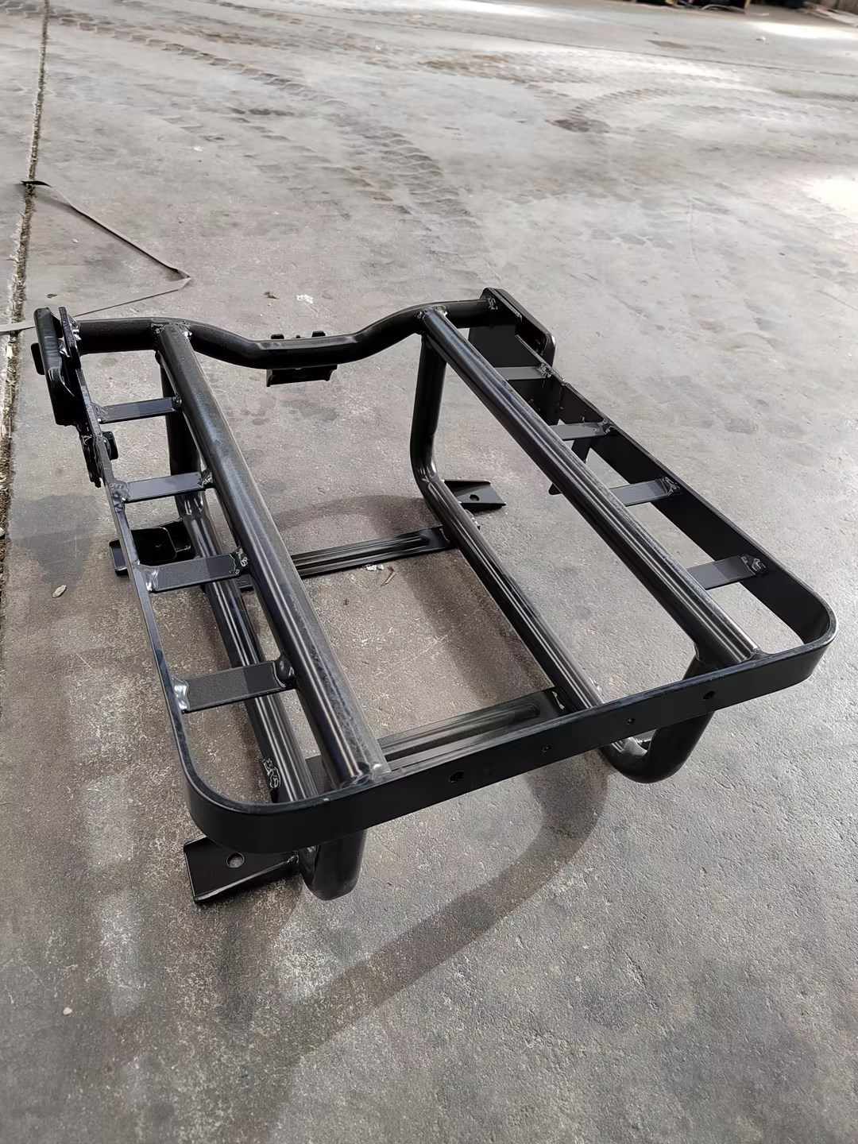
3 | SHT0014415 | 副司机座框焊接总成 | L6000 | 件 | 5.38 | 68.07 | 57900 | 30000 | 1.93 | 70 | 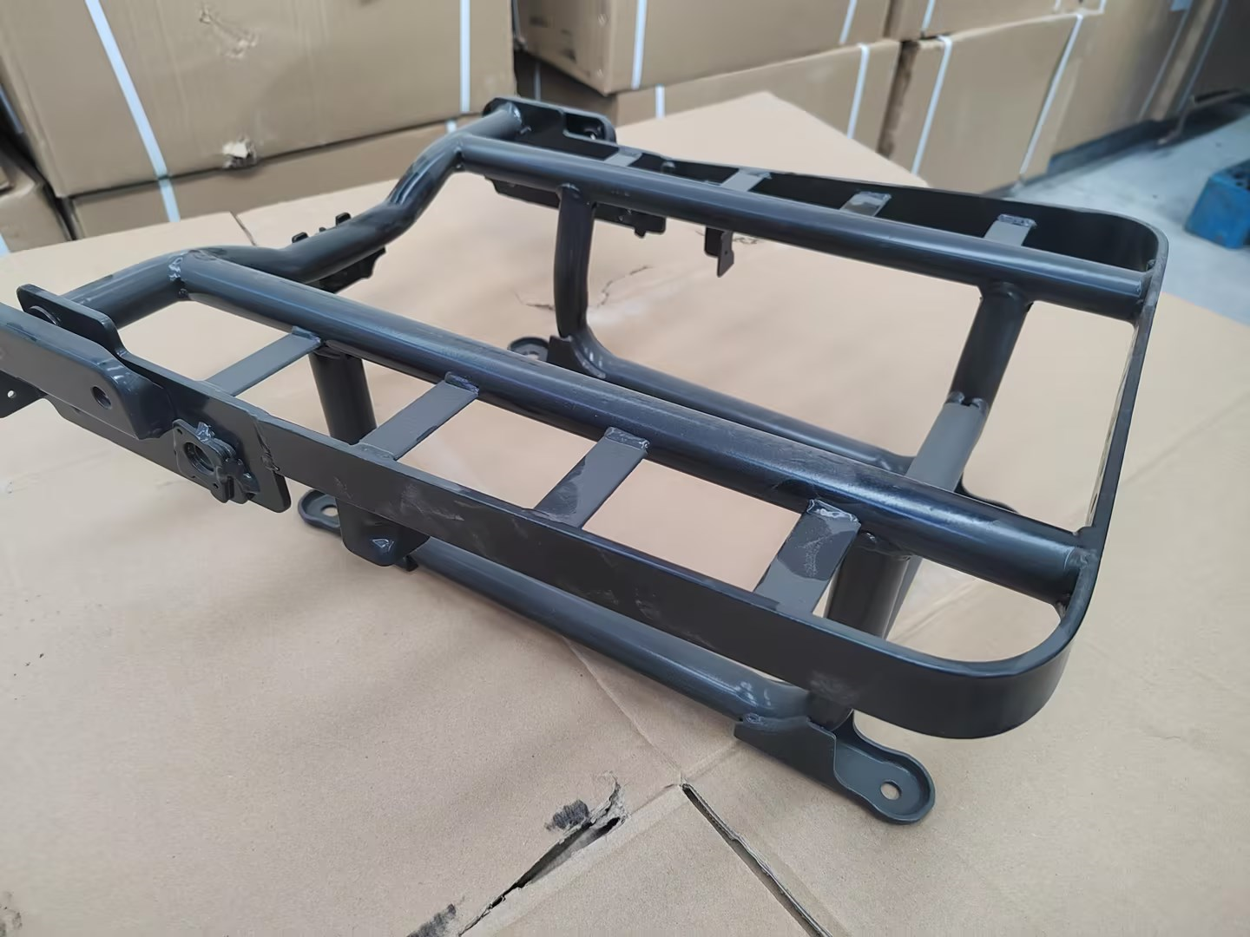
4 | SHT0017841 | 副司机底支架总成 | 零一 | 件 | 5 | 66 | 120000 | 30000 | 4 | 70 |  | 新模具费51000元，分摊3万件每件1.7元。老状态剩余模具费69000元，分摊3万件每件2.3元（和轩德简配骨架加起来分摊够3万件，就取消模具费用）
5 | SHT0016252 | 副司机底支架焊接总成 | 红岩 | 件 | 4.94 | 64.53 | 164100 | 30000 | 5.47 | 70 | 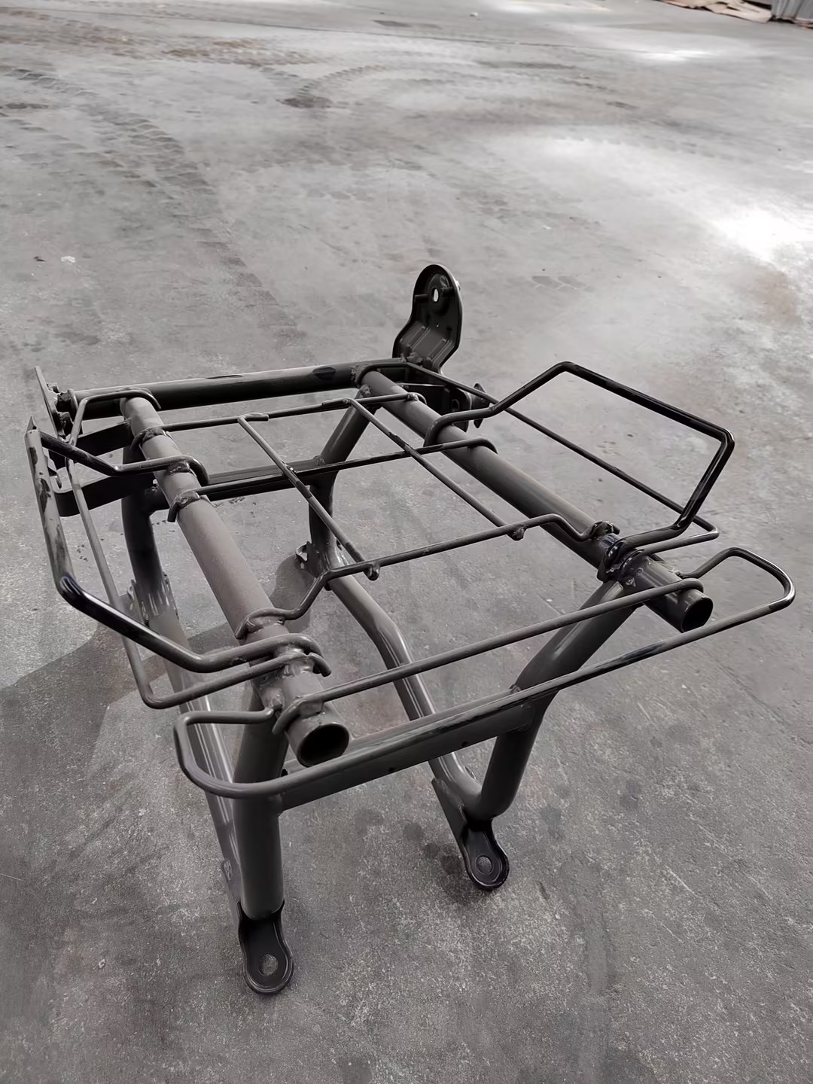
6 | SHT0015160 | 副司机底支架总成 | 新轩德6经济版 | 件 | 4.99 | 65 | 120000 | 30000 | 4 | 69 | 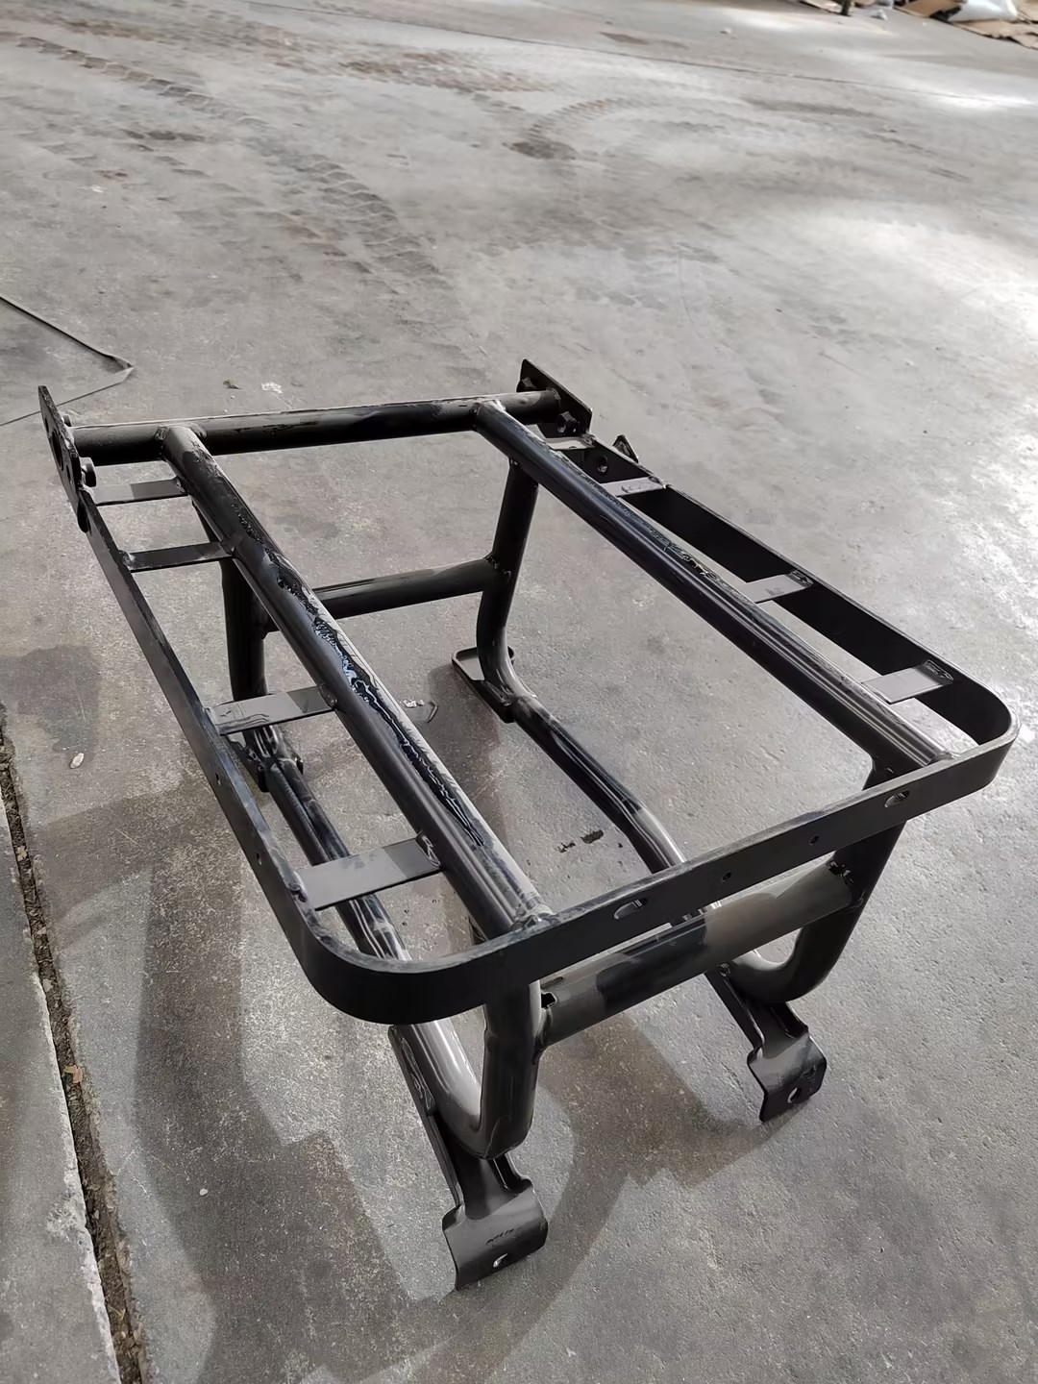 | 新模具费51000元，分摊3万件每件1.7元。老状态剩余模具费69000元，分摊3万件每件2.3元（和零一骨架加起来分摊够3万件，就取消模具费用）
7 | SHT0012339 | 副驾驶员底座骨架总成 | M3000S | 件 | 4.65 | 58 | 94000 | 50000 | 1.88 | 59.88 |  | 模具费为轩德中间座剩余模摊费
8 | SHT0012336 | 底支架焊接总成 | M3000-S | 件 |  | 19.5 | 168000 | 50000 | 3.36 | 22.86 |  | 712副司机底座骨架模具费

